상품제안서
코끼리 미니퀵 도킹형일체형 고속보조배터리 5000mAh-C타입 | 상품코드: S40575

 |  |  |  |  |  |  | 02-713-8555 | www.synergygift.co.kr
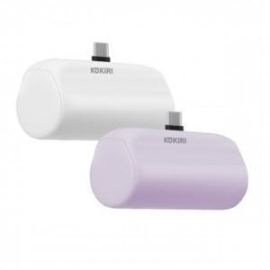

【상세/제작정보】 | <p><span style="font-size: 14pt;">※ 기성 로고 디자인 측면 or 정면 2가지타입 랜덤 발송 됩니다.</span></p><p>&nbsp;</p>

【인쇄/포장옵션】 | 실크, 레이저 / 포장지포장

【공급단가】 | 수량 | 30~ | 100~ | 300~ | 1,000~ | 3,000~
*VAT별도 | 화이트 | 10,350원 | 9,950원 | 9,460원 | 9,220원 | 9,060원
 | 퍼플 | 10,350원 | 9,950원 | 9,460원 | 9,220원 | 9,060원

【상품 URL】 | https://www.synergygift.co.kr:443/src/goods_detail.php?gdno=40575

